Лист1
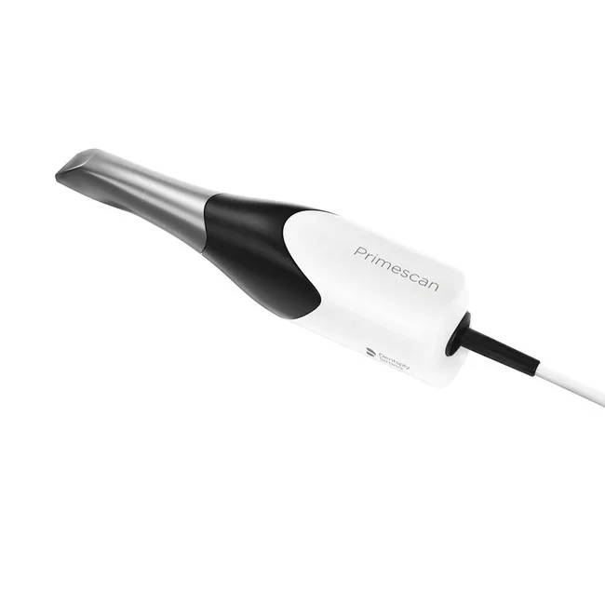 | 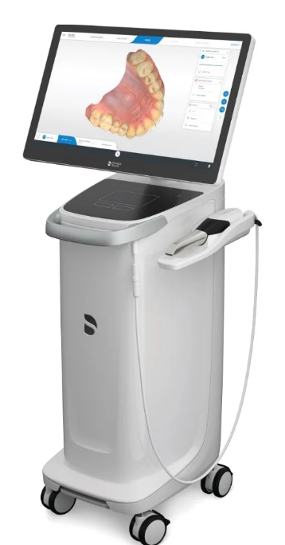 | 3D сканер Sirona Primescan ДxШxВ: 408x1400x550 мм Вес: 40000 г Комплектация: сканер Primescan; интегрированный специализированный ПК; сенсорный дисплей; карту WLAN; Windows® 10, 64 bit; 21,5” TFT ЖК-монитор; накопитель лицензий (с лицензией Connect); ПО Connect (c лицензией); Connect Case Center Inbox (c лицензией); возможность экспорта в STL-формат. | Отличный сканер, с высокой скоростью, благодаря цифровым оттискам которые имеют высокую технологию, Primescan обеспечивает высокоточную 3D-визуализацию всей челюсти, подходя как для простых, так и для сложных клинических случаев, включая тотальные реставрации. Операционная система на русском языке. Очень прост и удобен в использовании. Чтобы избежать запотеваний при использовании в работе с пациентом, имеет функцию автонагрева Так же очень комфортное Интуитивное управление через сенсорный ЖК-экран и удобную сенсорную панель.
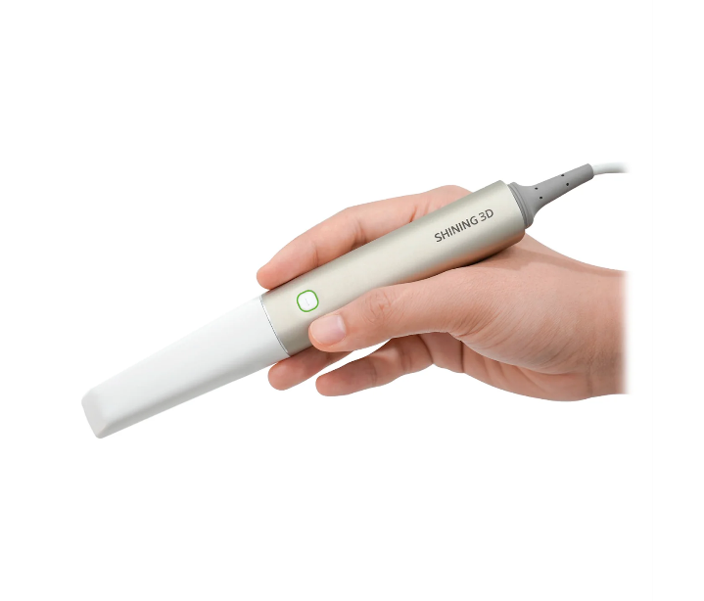 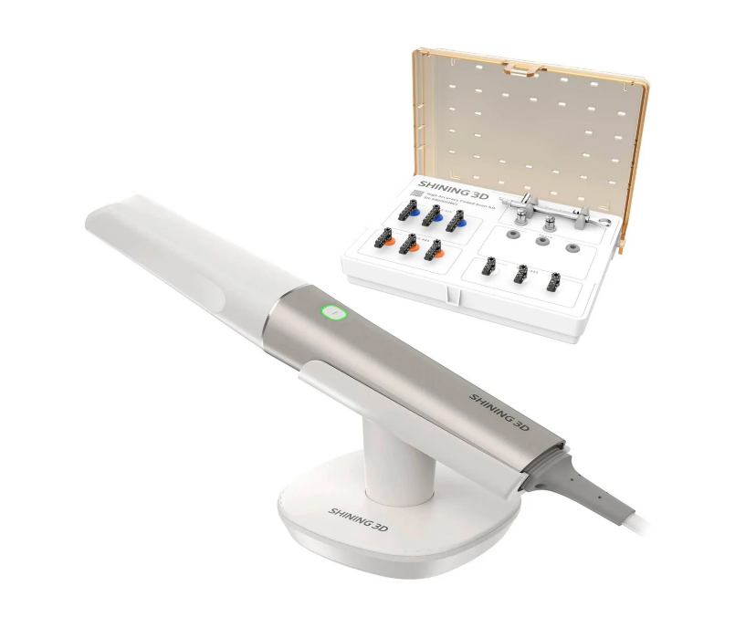 |  | 3D сканер Shining 3D Aoralscan Elite Интерфейс подключения: Type-C Поддерживаемые форматы файлов: STL, OBJ, PLY Питание: 12 V DC/3 A Поле сканирования: Наконечник IPG: 19 мм × 14 мм Стандартный наконечник: 16 мм × 12 мм Мини наконечник: 12 мм × 9 мм Глубина сканирования: 22 мм Принцип работы: Бесконтактный сканер со структурированным светом и внутриротовой фотограмметрией ДxШxВ: 245x30x26 мм Вес: 124 г | Высокотехнологичный сканер, от достаточно известной в наших кругах компании Shining, компания использует уникальный алгоритм для быстрого и точного сканирования для создания высококачественных моделей. Идеально подходит, для сложных случаев, а так же имеет технологию Intelligent Positioning Guidance (IPG) — интеллектуальная система направляющих, обеспечивающая более точное сканирование беззубых случаев.
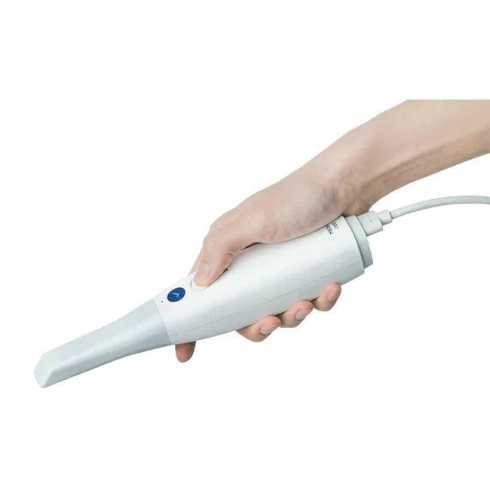 | 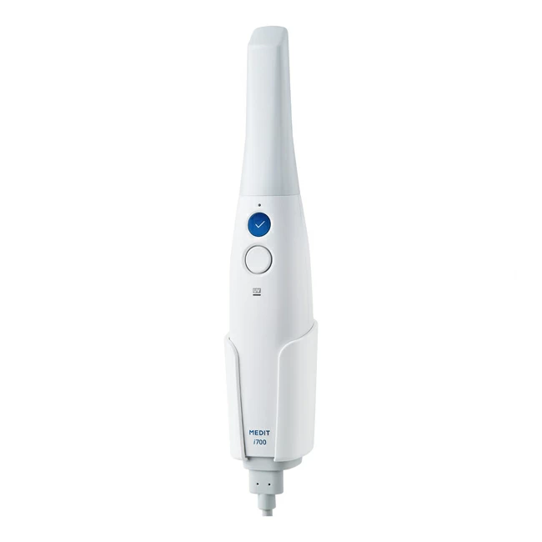 | 3D сканер Medit i700 Источник света: LED Интерфейс подключения: USB 3.1 Поле сканирования: 15×13 мм Скорость сканирования: до 70 кадров в секунду Построение изображения: видео технология 3D-in-motioin, 3D полноцветная потоковая Технология защиты от запотевания: Адаптивная Угол зеркала: 45 Автоклавирование наконечника: до 100 раз (121 °C в течение 30 минут или 134 °C в течение 4 минут) Реверсивный наконечник: Да Общая длина наконечника: 248 мм Вес: 245 г | Высокоточный интраоральный 3D сканер, предназначенный для создания цифровых моделей зубов и десен. С помощью технологии Multi-Curve Scanning, сканер Medit i700 сканирует поверхность зубов и десен более точно, чем предыдущие модели. Имеет большинствотоп функций как и на других моделях конкурентов.мСканер поддерживает открытый формат данных STL, что позволяет легко интегрировать его с другими CAD/CAM системами. + имеет свое програмное обеспечение Medit Link
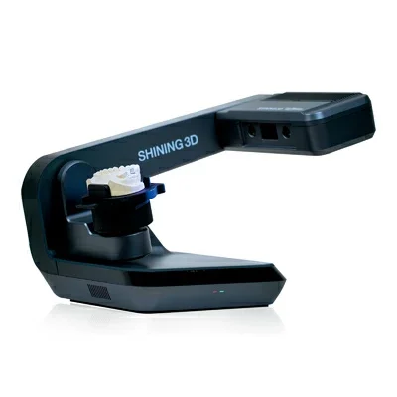 |  | 3D сканер Shining 3D AutoScan DS-EX Pro (H) Обновленный сканер DS-EX Pro с камерами на 5 Мп. Отличный сканер по соотношению цена-качество. Разрешение камеры: 5 Мп Время сканирования, 1-4 ед: 18 сек Время сканирования, 5-8 ед: 30 сек Время сканирования, верх/низ: 14 сек Время сканирования слепка: 66 сек Источник света: Синий Интерфейс подключения: USB 3.0 Область сканирования: 100х100х75 мм Технология сканирования: Cтруктурированный свет Точность сканирования: 8 микрон Формат модели: STL / OBJ / PLY ДxШxВ: 260x270x420 мм Вес: 5000 г | Модернизированная версия AutoScan-DS-EX Pro (H) обеспечивает быстрое сканирование и делает работу в лаборатории более динамичной, позволяя зубным техникам легко справляться с большими объемами работы. Увеличена скорост сканирования Сканирование челюсти длится всего 14 секунд. Весь процесс сканирования разборной модели – всего 2 минуты, а неразборной – 2,5 Поддерживает различные типы сканирования зубов, включая waxup, абатменты, разборные модели, сканирование отдельных штампиков, гипсовые модели, слепки, сканирование моделей в артикуляторе и сканирование текстур. Удобно работать с артикулятором, можно избежать ошибок
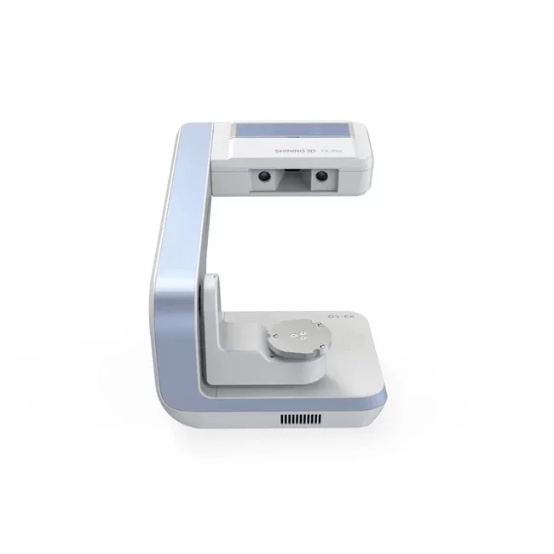 |  | 3D сканер Shining 3D AutoScan DS-EX Pro (С) Источник света: Белый / синий Поддерживаемые форматы файлов: STL, OBJ Технология сканирования: Cтруктурированный свет Разрешение камеры: 1,3 Мп Точность сканирования: <10 микрон Рабочая область: 100х100х75 мм Время сканирования, модель в прикусе: 8 сек Время сканирования, верх/низ: 15 сек Время сканирования, 1-8 штампиков: 15 сек Время сканирования слепка: 70 сек ДxШxВ: 260x270x420 мм Вес: 5000 г | профессиональный 3D сканер высокой точности, который обеспечивает быстрое и точное сканирование объектов различной сложности. Он оснащен двумя камерами высокого разрешения, которые позволяют захватывать объекты с максимальной точностью и детализацией. Имеет функцию распознования цвета, от чего модели становятся более реалестичными, так же вместе со сканером вы получаете програмное обеспечение, которое поможет вам дальнейшних проектах
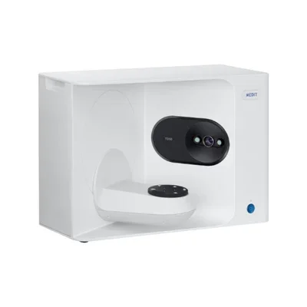 |  | Лабораторный 3D сканер Medit T310 Время сканирования: 18 Разрешение камеры: 10 Мп Точность сканирования: 9 микрон Цветное изображение: Есть ДxШxВ: 320x550x390 мм Вес: 16000 г | Лабораторный 3D сканер Medit T310 обладает рядом особенностей, которые делают его уникальным в своем классе: Высокая точность сканирования: сканер Medit T310 использует технологию фазового сдвига, которая позволяет достичь высокой точности сканирования - до 4 микрон. Это позволяет создавать детальные и точные цифровые модели, которые могут быть использованы для создания высококачественных зубных протезов. Быстрое сканирование: сканер Medit T310 имеет быстрый процессор и передачу данных, что позволяет сканировать зубы и ткани полости рта быстрее, чем многие другие сканеры на рынке. Это сокращает время, необходимое для создания цифровой модели и повышает эффективность работы лаборатории. Простота в использовании: сканер Medit T310 имеет простой и интуитивно понятный интерфейс, что делает его легким в использовании. Он также имеет небольшой размер и легкий вес, что позволяет легко перемещать его по лаборатории и использовать на разных рабочих местах. Расширенный набор функций: сканер Medit T310 имеет широкий набор функций, включая автоматическое выравнивание моделей, возможность объединять несколько сканированных моделей в одну и возможность экспорта данных в различных форматах, что делает его универсальным инструментом для работы в лаборатории.

